Blad1
Ik wil op 14 juni een sessie geven op het Lidz Verbeterfestival in Rotterdam | 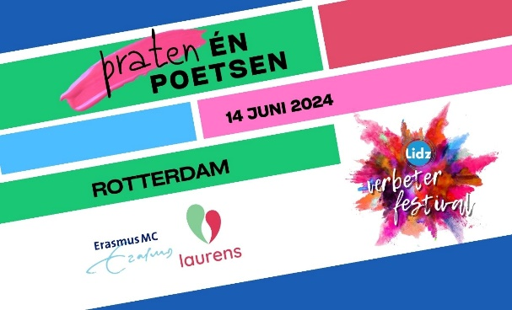

Organisatie
Naam / namens hosts
Emailadres(sen)
Telefoonnummer(s)
(werk)Titel sessie
Onze sessie wordt vooral een: | Inspiratiesessie (veel praten)
 | workshop (veel poetsen)
Wat is de verhouding tussen 'praten' (zenden) - en 'poetsen' (aan de slag gaan/interactie)? | Praten: …... % / Poetsen ….....%
Bij welk Lidz thema past de sessie het beste? | Continu Verbeteren
 | Lean Leiderschap
 | Waarde in de keten
 | Duurzame organisatieontwikkeling
Korte wervende beschrijving van de sessie:
Voor wie is de sessie bedoeld? | Zorgprofessionals
 | Leidinggevenden
 | Ondersteunend personeel
 | Lean experts
 | Bestuurders
 | Anders, nl…..
Welke Leankennis is nodig? | geen
 | basis
 | gevorderd
Wat leren de festivalgangers?
Heb je al een idee welke werkvorm(en) je gaat inzetten?
Welke groepsgrootte past het beste bij de sessie? | ca 20
 | ca 40
 | ca 60
 | iets anders, nl….
Wat is jouw of jullie eigen leerdoel?

